Trang tính1
STT | Chức năng chính |  | Vấn đề | Mô tả | Hình ảnh
1 | Đăng nhập |  | 1.1. Trường username không phân biệt ký tự hoa, thường | Giá trị tại trường username không phân biệt ký tự hoa và thường ví dụ: admin = Admin, admin = ADMIN,...
2 | Đăng xuất |  | 1.1. Hiển thị thông tin nhạy cảm | Khi đăng nhập thành công, người dùng click chọn vào một trong những chức năng quản lý bất kỳ và tiến hành đăng xuất, khi người dùng cố tình load lại trang quản lý vừa click sẽ hiện một message: "DataTables warning: table id=myTableHocVien - Invalid JSON response. For more information about this error, please see http://datatables.net/tn/1"
3 | Quản lý học viên | 1. Thêm học viên | 1.1. Trường date nhận giá trị không hợp lệ | Giá trị yyyy tại trường "Ngày sinh" và "Ngày cấp CCCD" cho phép nhận giá trị không hợp lệ, ví dụ: 0001, 2100,... | 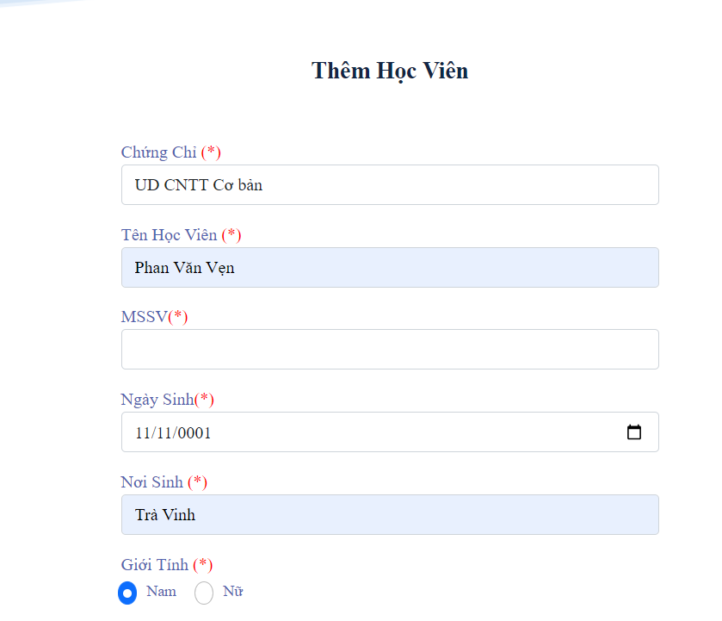 | 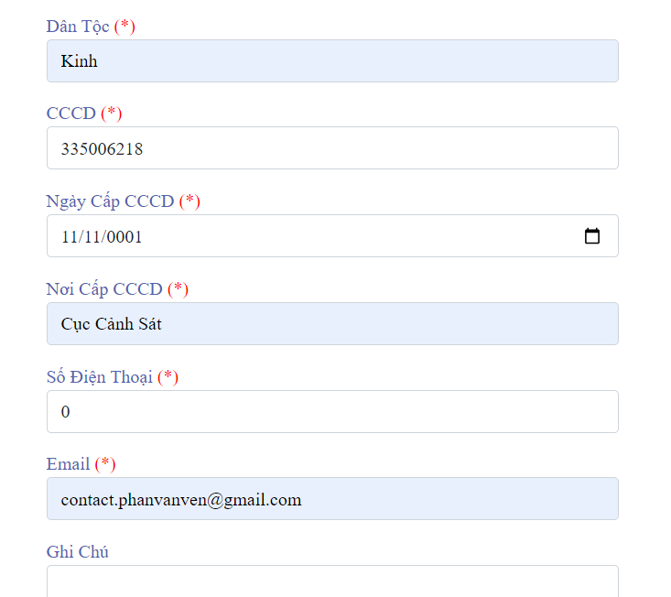
 |  |  | 1.2. Trường MSSV, CCCD và Số điện thoại nhận giá trị không hợp lệ | - Giá trị tại trường MSSV cho phép bỏ trống hoặc giá trị không hợp lệ, ví dụ cho phép nhận giá trị có tính duy nhất: "0", "1", "2"... - Giá trị tại trường CCCD cho phép nhận giá trị không hợp lệ, ví dụ cho phép nhận giá trị có tính duy nhất: "0", "1", "2"... - Giá trị tại trường Số điện thoại cho phép nhận giá trị không hợp lệ, ví dụ cho phép nhận giá trị có tính duy nhất: "0", "1", "2"... |  | 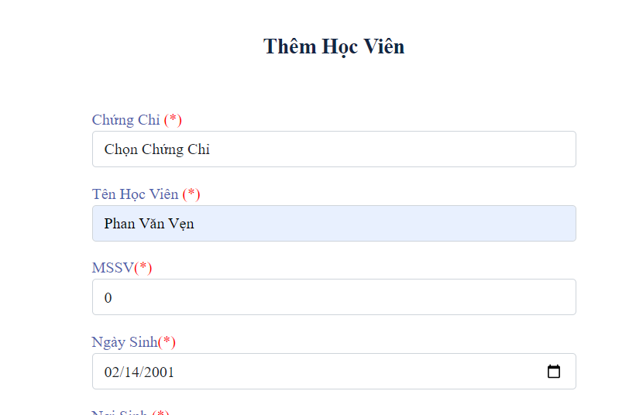 | 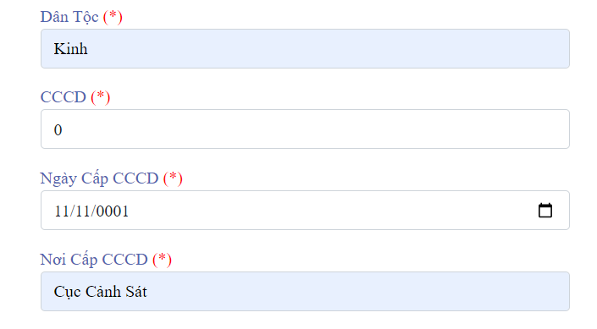
 |  |  | 1.3. Không báo lỗi khi cắt khoảng trắng trên các trường dạng text | Khi nhập giá trị là các khoảng trắng vào các input có định dạng text (bắt buộc), ứng dụng không thông báo đến người dùng khi người dùng thực hiện ấn nút "Thêm học viên". | 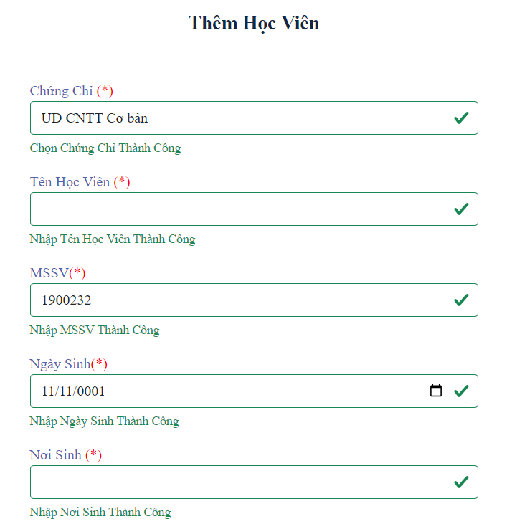
 |  | 2. Cập nhật học viên | Tương tự như các vấn đề của chức năng "Thêm học viên" | Tương tự như các mô tả của chức năng "Thêm học viên"
4 | Quản lý chứng chỉ | 1. Thêm chứng chỉ | 1.1. Không báo lỗi khi cắt khoảng trắng trên các trường dạng text | Khi nhập giá trị là các khoảng trắng vào các input có định dạng text (bắt buộc), ứng dụng không thông báo đến người dùng khi người dùng thực hiện ấn nút "Thêm chứng chỉ".
 |  | 2. Cập nhật chứng chỉ | Tương tự như các vấn đề của chức năng "Thêm chứng chỉ" | Tương tự như các mô tả của chức năng "Thêm chứng chỉ"
5 | Quản lý khóa học | 1. Thêm khóa học | Tương tự như các vấn đề của chức năng "Thêm chứng chỉ" | Tương tự như các mô tả của chức năng "Thêm chứng chỉ"
 |  | 2. Cập nhật khóa học | Tương tự như các vấn đề của chức năng "Thêm chứng chỉ" | Tương tự như các mô tả của chức năng "Thêm chứng chỉ"
6 | Quản lý giáo viên | 1. Thêm giáo viên | 1.1. Trường date nhận giá trị không hợp lệ | Giá trị yyyy tại trường "Ngày sinh" cho phép nhận giá trị không hợp lệ, ví dụ: 0001, 2100,...
 |  |  | 1.2. Trường CCCD và Số điện thoại nhận giá trị không hợp lệ | Giá trị tại trường CCCD và Số điện thoại cho phép nhận giá trị không hợp lệ, ví dụ cho phép nhận giá trị có tính duy nhất: "0", "1", "2"...
 |  |  | 1.3. Không báo lỗi khi cắt khoảng trắng trên các trường dạng text | Khi nhập giá trị là các khoảng trắng vào các input có định dạng text (bắt buộc), ứng dụng không thông báo đến người dùng khi người dùng thực hiện ấn nút "Thêm giáo viên".
 |  | 2. Cập nhật giáo viên | Tương tự như các vấn đề của chức năng "Thêm giáo viên" | Tương tự như các mô tả của chức năng "Thêm giáo viên"
7 | Quản lý buổi học | 1. Cập nhật buổi học | Không thể cập nhật buổi học | Không thể thực hiện chức năng cập nhật buổi học khi không thay đổi trường Thời Gian
8 | Quản lý lớp học | 1. Thêm lớp học | Không báo lỗi khi cắt khoảng trắng trên các trường dạng text | Khi nhập giá trị là các khoảng trắng vào các input có định dạng text (bắt buộc), ứng dụng không thông báo đến người dùng khi người dùng thực hiện ấn nút "Thêm lớp học".
9 | Quản lý danh sách lớp | 1. Thêm danh sách lớp | Lỗi load dữ liệu không tồn tại | Chức năng "Thêm danh sách lớp" load dữ liệu học viên không tồn tại, cụ thể các học viên này đã được thêm và xóa khỏi hệ thống trước đó, trong chức năng "Thông tin học viên" sẽ không tìm thấy các học viên đã bị xóa, nhưng trong chức năng "Thêm danh sách lớp" thì các học viên đã xóa này lại được hiển thị.

